Taul1
H1
a) |  |  |  |  |  |  |  |  |  |  |  |  | c)
 | Kassa |  |  | Pääoma |  |  | Tulot |  |  | Menot |  |  |  | Tulos |  |  |  | Tase
1. |  |  |  |  | 6000 |  |  |  |  |  |  |  | Tulot |  | 0 |  | Pääoma |  | 6000
2. |  |  |  |  |  |  |  |  |  |  |  |  | Menot | 0 |  |  | Kassa | 0
3.
4.
5.
6.
7.
8.
9.

 | 0 | 0 |  | 0 | 6000 |  |  | 0 |  | 0 |  |  |  | 0 | 0 |  |  | 0 | 6000
 |  | 0 |  | 6000 |  |  | 0 |  |  |  | 0 |  |  | 0 |  |  |  |  | -6000
 |  |  |  |  |  |  |  |  |  |  |  |  |  | 0 | 0 |  |  | 0 | 0

K35 | b) | Tilikauden tulos/voitto kassan avulla laskettuna = |  |  |  |  | 0 |  |  |  |  |  | K36 | Tilikauden tulos/voitto = |  |  | 0 |  | K37 | Taseen loppusumma = |  |  | 0

H2
a)
 | Kassa |  |  | Myynti |  |  | Ostot |  |  | Myyntisaamiset |  |  | Ostovelat |  |  | Koneet ja kalusto |  |  | Poistot |  |  | Oma pääoma |  | Varasto |  | Varaston muutos |  | Pankkilainat |  | Rahoitusmenot |  | Myynnin edistäminen

 | 0 | 0 |  |  | 0 |  | 0 |  |  | 0 |  |  | 0 | 0 |  | 0 | 0 |  | 0 |  |  |  | 0 | 0 |  |  | 0 |  | 0 | 0 |  | 0
 |  | 0 |  | 0 |  |  |  | 0 |  |  | 0 |  | 0 |  |  |  | 0 |  |  | 0 |  | 0 |  |  | 0 | 0 |  | 0 |  |  | 0 |  | 0

b) | K14 | 10% tasapoisto = ?

 | K32 | VOM inventointimenettelyllä (Harkassa arvot pyöristetty)
 |  | Vöiden arvo |  | ?
 |  | Lompakoiden arvo |  | ?
 |  | Raaka-aineen arvo |  | ?
 |  | Yhteensä |  | 0

c) |  |  | Tulos |  |  |  |  |  | Tase
Myynti |  |  |  | 0 |  | Koneet ja kalusto |  |  | 0
Ostot |  |  | 0 |  |  | Varasto |  |  | 0
Varaston muutos |  |  |  | 0 |  | Myyntisaamiset |  |  | 0
Myynnin edistäminen |  |  | 0 |  |  | Kassa |  |  | 0
Poistot |  |  | 0 |  |  | Oma pääoma |  |  |  | 0
Rahoitusmenot |  |  | 0 |  |  | Pankkilainat |  |  |  | 0
 |  |  |  |  |  | Ostovelat |  |  |  | 0
 |  |  | 0 | 0 |  |  |  |  | 0 | 0
Tilikauden voitto |  |  | 0 |  |  |  |  |  |  | 0
 |  |  | 0 | 0 |  |  |  |  | 0 | 0

H3
a)
 | Kassa |  |  | Myynti |  |  | Ostot |  |  | Myyntisaamiset |  |  | Ostovelat |  |  | Koneet ja kalusto |  |  | Poistot |  |  | Palkat
1.
2.
3.
4.
5.
6.
7.
8.

b:n) kirjaukset
 | 0 | 0 |  |  | 0 |  | 0 |  |  | 0 | 0 |  | 0 | 0 |  | 0 | 0 |  | 0 |  |  | 0
 |  | 0 |  | 0 |  |  |  | 0 |  |  | 0 |  | 0 |  |  |  | 0 |  |  | 0 |  |  | 0

 | Pankkitili |  |  | Oma pääoma |  |  | Siirtosaamiset |  |  | Sosiaalimenot |  |  | Konttorimenot |  |  | Vuokrat |  |  | Varasto |  |  | Varaston muutos
1.
2.
3.
4.
5.
6.
7.
8.

b:n) kirjaukset
 | 0 | 0 |  | 0 | 0 |  | 0 |  |  | 0 |  |  | 0 |  |  | 0 | 0 |  | 0 |  |  |  | 0
 |  | 0 |  | 0 |  |  |  | 0 |  |  | 0 |  |  | 0 |  |  | 0 |  |  | 0 |  | 0

b) | Vuokra jaksotettuna |  |  |  |  |  |  |  |  | Tilinpäätös |  | Liikevaihto (=myynti) |  |  |  |  | 0
 | ? |  |  |  |  |  |  |  |  |  |  | ..
 |  |  |  |  |  |  |  |  |  |  |  | Materiaalit ja palvelut
 |  |  |  |  |  |  |  |  |  |  |  | - Ostot tilikauden aikana |  |  |  |  | 0 | K32
c) |  |  | Tulos |  |  |  |  |  | Tase |  |  | - Varastojen muutos |  |  |  |  | 0
Myynti |  |  |  | 0 |  | Koneet ja kalusto |  |  | 0 |  |  | ..
Ostot |  |  | 0 |  |  | Varasto |  |  | 0 |  |  | Henkilöstökulut
Varaston muutos |  |  |  | 0 |  | Myynti- ja siirtosaamiset |  |  | 0 |  |  | - Palkat |  |  |  |  | 0
Palkat + sosiaalimenot |  |  | 0 |  |  | Kassa |  |  | 0 |  |  | - ..
Poistot |  |  | 0 |  |  | Pankkitili |  |  | 0 |  |  | - Muut henkilösivukulut |  |  |  |  | 0
Vuokrat + konttorimenot |  |  | 0 |  |  | Oma pääoma |  |  |  | 0 |  | Poistot ja arvonalentumiset
 |  |  |  |  |  | Ostovelat |  |  |  | 0 |  | - Suunnitelman mukaiset poistot |  |  |  |  | 0
 |  |  | 0 | 0 |  |  |  |  | 0 | 0 |  | - ..
Tilikauden voitto |  |  | 0 |  |  |  |  |  |  | 0 |  | Liiketoiminnan muut kulut |  |  |  |  | 0
 |  |  | 0 | 0 |  |  |  |  | 0 | 0
 |  |  |  |  |  |  |  |  |  |  |  | Liikevoitto |  |  |  |  | 0

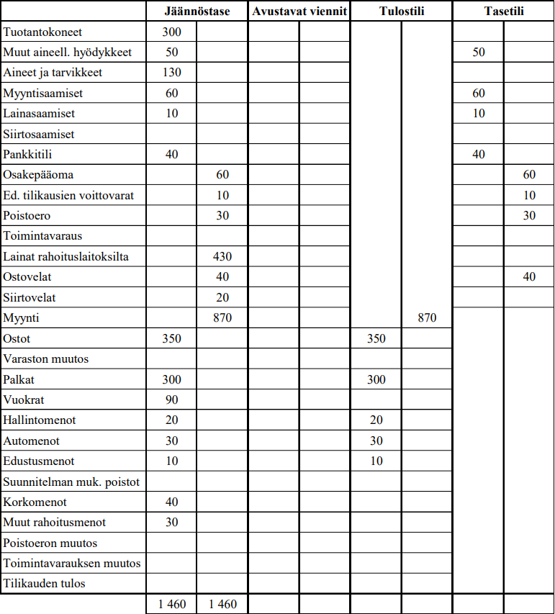
H4

H5 |  | K8 | Myyntikate (= ?) ja käyttökate (= ?) |  |  |  |  |  |  |  |  |  |  | K34 | Vain yksi tunnusluku pitää osata laskea tentissä, sijoitetun pääoman tuotto aka ROI
 |  |  | Huom. Löytyykö virallisesta tilinpäätöksestä nettotulosta? |  |  |  |  |  |  |  |  |  |  |  | Loput pitää tietää, onko hyvä, tyydyttävä vai huono tunnusluku
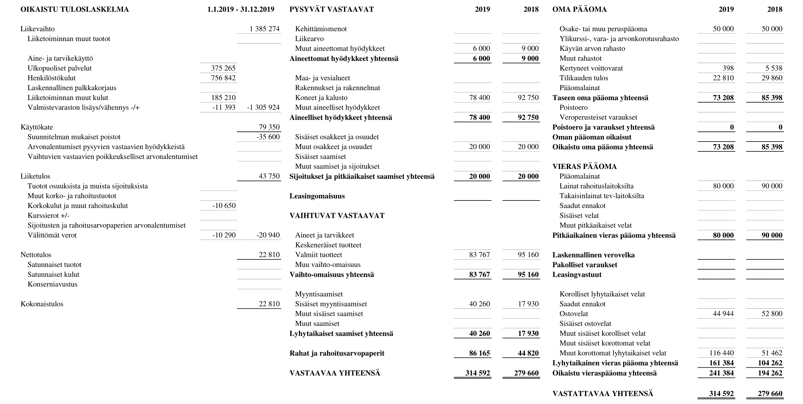
$$\frac{?+?+? }{?}$$
 |  |  |  |  |  |  |  |  |  |  |  |  |  | ROI:n kaava =

$$\frac{}{\frac{\left(\right)+\left(\right)}{}}$$
 |  |  |  |  |  |  |  |  |  |  |  |  |  | ROI harkassa =

 |  |  |  |  |  |  |  |  |  |  |  |  |  |  |  | = ?

 |  |  |  |  |  |  |  |  |  |  |  |  |  | Viitearvoja tunnusluvuille, kaikki tyydyttäviä ja suurempi hyvä
 |  |  |  |  |  |  |  |  |  |  |  |  |  | Liiketulos |  | = ?
 |  |  |  |  |  |  |  |  |  |  |  |  |  | Nettotulos |  | = ?
 |  |  |  |  |  |  |  |  |  |  |  |  |  | Quick ratio |  | = ?
 |  |  |  |  |  |  |  |  |  |  |  |  |  | Current ratio |  | = ?
 |  |  |  |  |  |  |  |  |  |  |  |  |  | Omavaraisuusaste |  | = ?

Johdon laskentatoimi

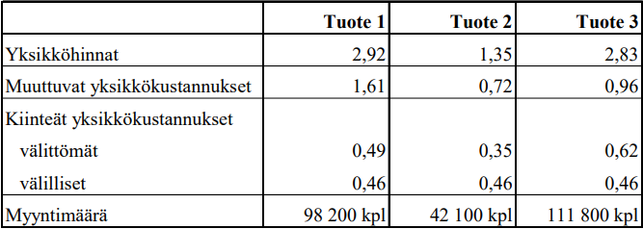
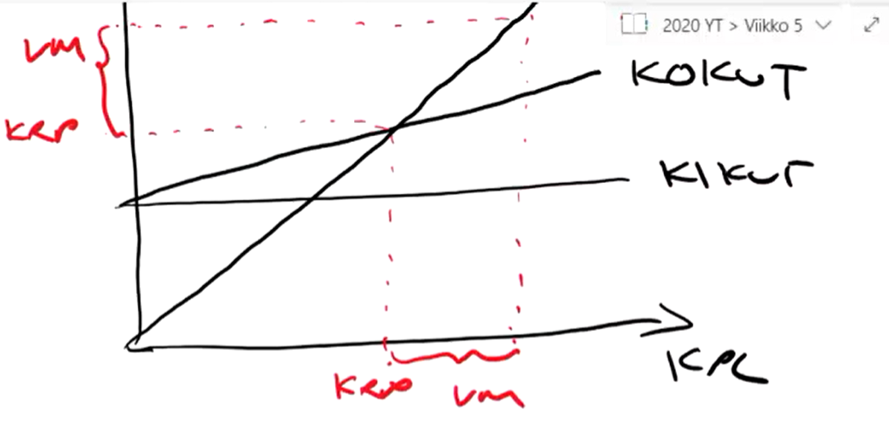
H1 |  |  |  |  |  |  |  | K9 | a) Laske yrityksen katetuottoprosentti, kriittisen pisteen myynti ja varmuusmarginaali

 |  |  |  |  |  |  |  |  | Katetuottoprosentti =

 |  |  |  |  |  |  |  |  | Kriittinen piste =

b) |  |  |  | Yritys | Tuote 1 | Tuote 2 | Tuote 3
välittömät | Kiinteät erilliskustannukset |  |  | 0
 | Tuotteen erilliskate |  |  | 0 |  |  |  |  | Varmuusmarginaali = |  |  |  |  |  |  |  |  | % = ?
välilliset | Kiinteät yhteiskustannukset
 | Tulos

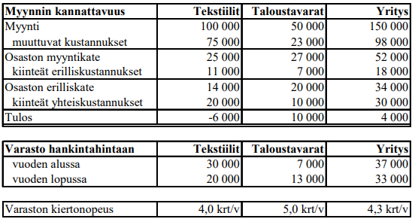
H2
 |  |  |  |  |  |  |  | a)

 |  |  |  |  |  |  |  | b) Katetuotto 20%. Hintojen laskeminen 10%. Uusi katetuottto prosentti = ?, katetuotto prosentti laskee ? = ?

 |  |  |  |  |  |  |  | Erikoisliikkeen keskimääräinen katetuottoprosentti laskee = ?
 |  |  |  |  |  |  |  | Gigamyynnin keskimääräinen katetuottoprosentti laskee = ?

 |  |  |  |  |  |  |  | Erikoisliikkeen tulos = ?
 |  |  |  |  |  |  |  | (Giganmyynnin tulos kuvitteellisilla arvoilla = 3%-?% = ?%)

H3 | K12

 | a) | Vuosi | Poistoprosentti |  | Poisto | Poistamaton osuus
 |  | 1
 |  | 2
 |  | 3
 |  | 4

 | b) | Vuosi | Poistoprosentti |  | Poisto | Poistamaton osuus
 |  | 1 |  |  |  |  | 60,000
 |  | 2 |  |  |  |  | 60,000
 |  | 3 |  |  |  |  | 60,000
 |  | 4 |  |  |  |  | 60,000

 | c) | Vuosi | Poistoprosentti |  | Poisto | Poistamaton osuus
 |  | 1 |  |  |  |  | 45,000
 |  | 2 |  |  |  |  | 45,000
 |  | 3 |  |  |  |  | 45,000
 |  | 4 |  |  |  |  | 0

 | d) | Vuosi | Annuiteetti |  | Korko | Poisto | Poistamaton osuus |  |  | K2 | Annuiteettilaina tentissä, sama menetelmä
 |  | 1 |  | 0 |  |  |  | 60,000
 |  | 2 |  | 0 |  |  |  | 60,000 |  | Annuiteettitekijä |  | 0 | Täytä annuiteettitekijä
 |  | 3 |  | 0 |  |  |  | 60,000 |  | Annuiteetti |  | 0
 |  | 4 |  | 0 |  |  |  | 60,000

H4 | K11 |  |  |  |  |  |  | FIFO |  |  |  | LIFO |  | Jatkuvana | Ajanjaksoittain |  | Keskihinnan menetelmä
 |  | Alkuvarasto |  | 300 kpl | 5,5€/kpl |  | a) | Käytön kustannus |  | 3400 | b) | Käytön kustannus |  | 3550 | 3775 |  | c) |  |  | Jatkuvana | Ajanjaksoittain
 |  | Käyttö |  | 200 kpl |  |  |  | Loppuvaraston arvo |  | 1750 |  | Loppuvaraston arvo |  | 1600 | 1375 |  |  |  |  |  | Ka. Hinta= | 6.4375
 |  | Saapunut |  | 500 kpl | 7€/kpl |  |  |  |  |  |  | Käytön hintaero |  | 150 | 375 |  |  | Käytön kustannus |  | 3462.5 | 3540.625
 |  | Käyttö |  | 350 kpl |  |  |  |  |  |  |  |  |  |  |  |  |  | Loppuvaraston arvo |  | 1687.5 | 1609.375
 |  | Loppuvarasto |  | 250 kpl |  |  |  | Päivänhintamenetelmä |  |  |  | Vakio- eli standardihinta |  | 6€/kpl |  |  |  | Käytön hintaero |  | 62.5 | 140.625
 |  |  |  |  |  |  | d) | Käytön kustannus |  | 3550 | e) | Käytön kustannus |  | 3300
 |  |  |  |  |  |  |  | Loppuvaraston arvo |  | 1600 |  | Loppuvaraston arvo |  | 1500
 |  |  |  |  |  |  |  | Käytön hintaero |  | 150 |  | Käytön hintaero |  | -100

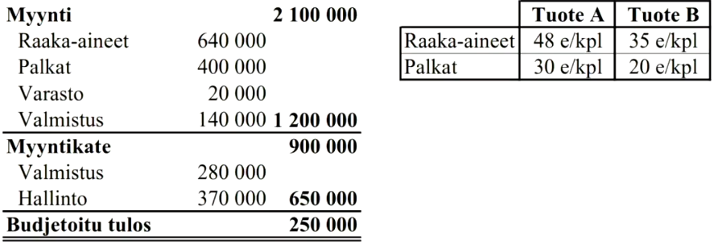
H5 | K16 | K17
 |  |  |  |  |  |  |  |  | a)
 |  |  |  |  |  |  |  |  | Välittömät kustannukset |  |  | Varasto | Valmistus | Hallinto
 |  |  |  |  |  |  |  |  | raaka-aineet |  |  | - |  | -
 |  |  |  |  |  |  |  |  | palkat |  |  | - |  | -
 |  |  |  |  |  |  |  |  | Välilliset kustannukset
 |  |  |  |  |  |  |  |  | muutuvat |  |  |  |  | -
 |  |  |  |  |  |  |  |  | kiinteät |  |  | -
 |  |  |  |  |  |  |  |  | b) |  |  | Varasto | Valmistus | Hallinto
 |  |  |  |  |  |  |  |  | YK-lisien perusteet
 | c) |  |  | Minimi | Keskimääräis |  | Normaali |  | YK-lisät
 |  |  | Välittömät raaka-aine kustannukset | 35 |  | 35 | 35 |  | Minimikalkyyli
 |  |  | Raaka-ainelisät | 0 |  | 0 | 0 |  | Keskimääräiskalkyyli
 |  |  | Välittömät palkat | 20 |  | 20 | 20 |  | Normaalikalkyyli
 |  |  | Valmistuslisä | 0 |  | 0 | 0
 |  |  | Valmistusarvo | 55 |  | 55 | 55
 |  |  | hallinnon lisä | 0 |  | 0 | 0
 |  |  | Omakustannusarvo | 55 |  | 55 | 55

H6 | K19
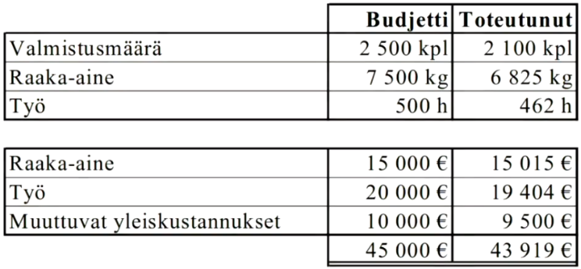
 |  |  |  |  |  |  | Raaka-aine |  | tavoite | toteutunut |  | Työ |  | tavoite | toteutunut
 |  |  |  |  |  |  | Yksikköhinta €/kg |  |  |  |  | Yksikköhinta €/h
 |  |  |  |  |  |  | Käyttö kg/kpl |  |  |  |  | Käyttö h/kpl
 |  |  |  |  |  |  | Hintaero € |  |  |  |  | Hintaero €
 |  |  |  |  |  |  | Määräero € |  |  |  |  | Määräero €

